商品規格書①
別添２
別添２
東京インターナショナル・ギフト・ショー 「第21回LIFE×DESIGN」 商品規格書
申込期限：令和８年８月３１日（月）12：00
※注意：1商品につき1枚作成してください。（同シリーズはまとめて記載）
※項目は全て入力をお願いします。
事業者名

商品画像①（商品全体が分かるもの） |  | 商品画像②（商品の中身、内容が分かるもの）

 | 項目 | 入力欄
商品 情報 | エントリー商品名（仮称でも可）
 | 販売開始時期
 | 商品カテゴリ ※複数入力可 （例）調味料、嗜好品、乾物、菓子、飲料、加工肉、工芸品、飲料、化粧品、など
 | 内容量・規格
 | 小売価格（税込）
 | 卸価格（税込）
 | 商品情報URL
 | 消費期限・賞味期限(食品のみ記載)
 | 原材料・成分表示 （画像添付も可能）
商品 ヒアリング | 商品を購入するターゲット層 （想定でも可）
 | 商品を購入するシーン （想定でも可）
 | 商品の特徴 ※100文字程度
 | 商品の開発ストーリーなど ※100文字程度
 | 商品の強み
 | 商品の弱み
販売戦略 | 主な現在の販売ルート・販路
 | 目標とする販売先（店舗、卸先など）
 | 展示会出展に向け、商品の改良などの取組み（予定も含む）があれば教えてください
※ご記載いただいた内容は、本事業以外で使用することはありません。

商品規格書②
別添２
別添２
東京インターナショナル・ギフト・ショー 「第21回LIFE×DESIGN」 商品規格書
申込期限：令和８年８月３１日（月）12：00
※注意：1商品につき1枚作成してください。（同シリーズはまとめて記載）
※項目は全て入力をお願いします。
事業者名

商品画像①（商品全体が分かるもの） |  | 商品画像②（商品の中身、内容が分かるもの）

 | 項目 | 入力欄
商品 情報 | エントリー商品名（仮称でも可）
 | 販売開始時期
 | 商品カテゴリ ※複数入力可 （例）調味料、嗜好品、乾物、菓子、飲料、加工肉、工芸品、飲料、化粧品、など
 | 内容量・規格
 | 小売価格（税込）
 | 卸価格（税込）
 | 商品情報URL
 | 消費期限・賞味期限(食品のみ記載)
 | 原材料・成分表示 （画像添付も可能）
商品 ヒアリング | 商品を購入するターゲット層 （想定でも可）
 | 商品を購入するシーン （想定でも可）
 | 商品の特徴 ※100文字程度
 | 商品の開発ストーリーなど ※100文字程度
 | 商品の強み
 | 商品の弱み
販売戦略 | 主な現在の販売ルート・販路
 | 目標とする販売先（店舗、卸先など）
 | 展示会出展に向け、商品の改良などの取組み（予定も含む）があれば教えてください
※ご記載いただいた内容は、本事業以外で使用することはありません。

記載例
別添２
別添２
東京インターナショナル・ギフト・ショー 「第21回LIFE×DESIGN」 商品規格書【記入例】
申込期限：令和８年８月３１日（月）12：00
※注意：1商品につき1枚作成してください。（同シリーズはまとめて記載）
※項目は全て入力をお願いします。
事業者名
株式会社 流通デザイン

商品画像①（商品全体が分かるもの） |  | 商品画像②（商品の中身、内容が分かるもの）
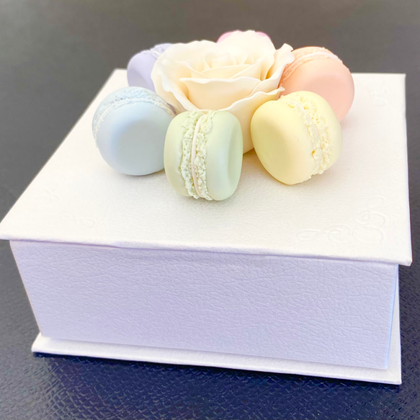

 | 項目 | 入力欄
商品 情報 | エントリー商品名（仮称でも可） | オーガニックや無農薬の野菜粉末を練り込んだマカロン
 | 販売開始時期 | 2024-03-01
 | 商品カテゴリ ※複数入力可 （例）調味料、嗜好品、乾物、菓子、飲料、加工肉、工芸品、飲料、化粧品、など | 菓子
 | 内容量・規格 | 18個入り 360ｇ
 | 小売価格（税込） | 5000円
 | 卸価格（税込） | 3500円
 | 商品情報URL | https://sagapin.jp
 | 消費期限・賞味期限(食品のみ記載) | 3か月
 | 原材料・成分表示 （画像添付も可能） | 栄養成分表示（100gあたり） 熱量 800kcal ●原材料 アーモンド、砂糖、卵白（国産）、苺、トレハロース、食用精製加工油脂、食用植物油脂、リキュール、バター、バターオイル、全粉乳、バターミルクパウダー、カカオバター、食塩、乳エキス/乳化剤、乳糖/乳化剤、紅麹色素、香料、酸化防止剤（ローズマリ－抽出物、V.C、V.E）、着色料（パーム油カロチン） ●栄養成分表示 1個（15ｇ）当たり 熱量：80Kcal たんぱく質：1.3ｇ 脂質：4.3ｇ 炭水化物：8.7ｇ （推定値） ●アレルギー物質（特定原材料及びそれに準ずるもの） 乳成分、卵、アーモンド、大豆
商品 ヒアリング | 商品を購入するターゲット層 （想定でも可） | 30～50代の既婚女性。見た目の華やかさを好み、シェア前提で購入する。また、健康志向。
 | 商品を購入するシーン （想定でも可） | 子どものいる家庭への手土産。または、友人宅への訪問や、家族が集まる行事への手土産として。
 | 商品の特徴 ※100文字程度 | 「高級なご褒美マカロンに、新しい価値を」。高いカロリーや価格という課題に向き合い、見た目の可愛さはそのままに、オーガニック野菜の天然着色料と粉末を練り込みました。体に優しく美味しい、新たな美菓を目指しました。
 | 商品の開発ストーリーなど ※100文字程度 | 「マカロンは可愛いけれど、カロリーや添加物が気になる」というお客様の声が原点でした。着色料に頼らず、無農薬野菜の粉末だけで美しい発色を出すのは至難の業。何度も配合を変え、ついに「贅沢な美味しさ」と「体に優しいヘルシーさ」を両立した、新時代のマカロンを開発しました。
 | 商品の強み | 新たな訴求効果、ターゲットが見込める。
 | 商品の弱み | 着色料となる原材料の粉末調達が難しく、量産に向かない。
販売戦略 | 主な現在の販売ルート・販路 | 直営、自社ECサイトでの販売
 | 目標とする販売先（店舗、卸先など） | 〇〇店（セレクトショップ）などで検討中
 | 展示会出展に向け、商品の改良などの取組み（予定も含む）があれば教えてください | 現在は販売チャネルが限定されていますが、今後は「提供シーンの多様化」を軸とした商品改良と展開を目指したいと考えています。 ・おひとりさまのご褒美：個包装や小容量パックの開発 ・家族へのプレゼント：温かみのあるギフト用アソート ・丁寧な暮らしへの提案：素材の良さが引き立つシンプルで上質なパッケージ 各ターゲットのライフスタイルに寄り添った「商品企画」と「包装デザイン」のバリエーションを拡充し、日常のあらゆるシーンに溶け込むブランドへと進化させたいと考えています。
※ご記載いただいた内容は、本事業以外で使用することはありません。

